設定スケジュール
毎週火曜日までの申請分を水曜日に設定
■設定スケジュール

 | 月 (Mon) | 火 (Tue) | 水 (Wed) |  | 木 (Thu) |  | 金 (Fri) | 土 | 日
 |  | 当日中 | AM AM PM | 設定作業 不備による設定不可連絡 （正常に完了した場合は連絡無） 不備により設定不可となった場合の対応 （各担当） | PM PM | 設定作業（前日作業での設定不可アカウントを再設定） 不備による設定不可連絡 （正常に完了した場合は連絡無）

 | ※該当日が祝日の場合は１日後ろにずれます。
 | （例）火曜日が祝日の場合
 | 締切 → 水曜日
 | 設定作業 → 木曜日
 | 設定作業（再設定） → 金曜日

 | ※設定不可となる不備の例
 | (1) Googleアカウントとメールアドレスの紐付が完了していない。
 | (2) 二段階認証設定がされていない。
 | (3) Googleアカウントのメインメールアドレスに該当のメールアドレスが設定されていない。
 | (4) 申請されたメールアドレスがメーリングリストやフリーメールになっている。

プロパティ一覧
プロパティ名を依頼用シートに記入してください。
かつてのGA360ではビュー単位での権限付与が可能でしたが、ビューという概念がGA4にはありません。

プロパティ | 種別 | 備考 | 計測範囲（ドメイン・アプリ）
【GA4アカウント】KDDI_App+Webプロパティ
501_au PAYアプリ | 専用
502_auウェルネス | 専用
503_au PAY for BIZ アプリ | 専用
504_au XR DOOR | 専用
506_ポケットヘルスケアアプリ | 専用
507_au5Gチャンネルアプリ | 専用
508_auスマートパス_アプリ（iOS） | 専用
509_auスマートパス_アプリ（Android） | 専用
510_デジラアプリ（iOS） | 専用
511_デジラアプリ（Android） | 専用
512_超幻実アプリ | 専用
513_隊士手帖アプリ | 専用
514_auセルフケア | 専用
515_bookpass-2022 | 専用
516_bookpass | 専用
517_プラスメッセージ | 専用
518_auメール | 専用
519_auPAY toto | 専用
520_TELASA | 専用
521_newspass | 専用
522_スマパス(API Project) | 専用
523_auスマートパス_Web | 専用
524_au PAY マーケット_web | 専用
525_au PAY マーケット_アプリ | 専用
526_au5Gチャンネル_web | 専用
527_KDDI NEWS_web（Web社内報） | 専用
528_KDDI NEWS_アプリ（Web社内報） | 専用
529_Kid'sイントラ_UXSD部管轄ページ | 専用
530_AEON English Square | 専用
531_GeForce Now | 専用
532_au Ponta ポータル | 専用
533_auWebポータル | 専用
534_ブックパス_ストア | 専用
535_ブックパス_無料コンテンツ | 専用
536_ジブリ共創特設サイト | 専用
 | 専用
 | 専用
 | 専用
 | 専用
 | 専用
 | 専用
 | 専用
 | 専用
【GA4アカウント】KDDI_App+Webプロパティ（検証）
9501_auウェルネス（開発） | 専用
9502_auウェルネス（検証） | 専用
9505_ポケットヘルスケアアプリ（検証） | 専用
9506_au5Gチャンネルアプリ（stg） | 専用
9507_超幻実アプリ（検証） | 専用
9508_隊士手帖アプリ（検証） | 専用
9509_auDisaster for testmode（au災害対策）（検証） | 専用
9510_auスマートパス_Web（検証） | 専用
9511_au5Gチャンネルアプリ（dev） | 専用
9512_auスマートパス_アプリ（検証） | 専用
9513_au PAY マーケット_web（検証） | 専用
9514_au PAY マーケット_web（開発） | 専用
9515_au PAY マーケット_アプリ（検証） | 専用
9516_au PAY マーケット_アプリ（開発） | 専用
9517_au PAY アプリ（検証用） | 専用
9518_au5Gチャンネル_web（検証） | 専用
9519_KDDI NEWS_web（Web社内報）（検証） | 専用
9520_KDDI NEWS_アプリ（Web社内報）（検証） | 専用
9521_Kid'sイントラ_UXSD部管轄ページ（検証） | 専用
9522_AEON English Square（検証） | 専用
9523_ブックパス_ストア（検証） | 専用
9524_ブックパス_無料コンテンツ（検証） | 専用
9525_GeForce Now（検証） | 専用
9526_au Ponta ポータル（検証） | 専用
9527_auWebポータル（検証） | 専用
9528_ジブリ共創特設サイト（検証） | 専用
9529_auPAYポイント運用（検証） | 専用
 | 専用
 | 専用
 | 専用
 | 専用
 | 専用
 | 専用
 | 専用
 | 専用
 | 専用
 | 専用
 | 専用
 | 専用
 | 専用
 | 専用
 | 専用
 | 専用
 | 専用
 | 専用
 | 専用
 | 専用
 | 専用
 | 専用
 | 専用

【参考】Googleアカウント作成手順
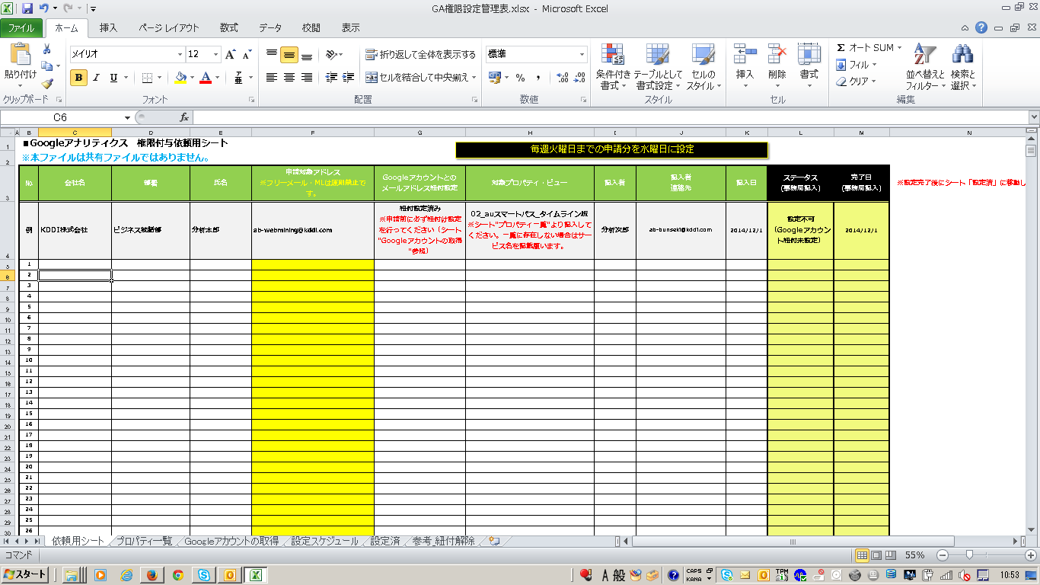
■KDDI GAの利用に必要な手順

(1). Googleアカウントの作成
(2). 2段階認証プロセスの有効化

(1). Googleアカウントの作成

①以下のURLにアクセスします。
https://accounts.google.com/SignUp
②必要事項を入力して「次のステップ」を押下します。
※メールアドレスはフリーメールやメーリングリストではなく、業務用個人メールアドレス（@kddi.comなど）にてお願いします。

注）gmailアドレス（@gmail.com）は登録しないでください。
メーリングリストで権限を設定した場合、退職された方含め、権限が不要になった方もGAを利用できてしまうため、禁止させて頂いております。

Google アカウント作成ページ

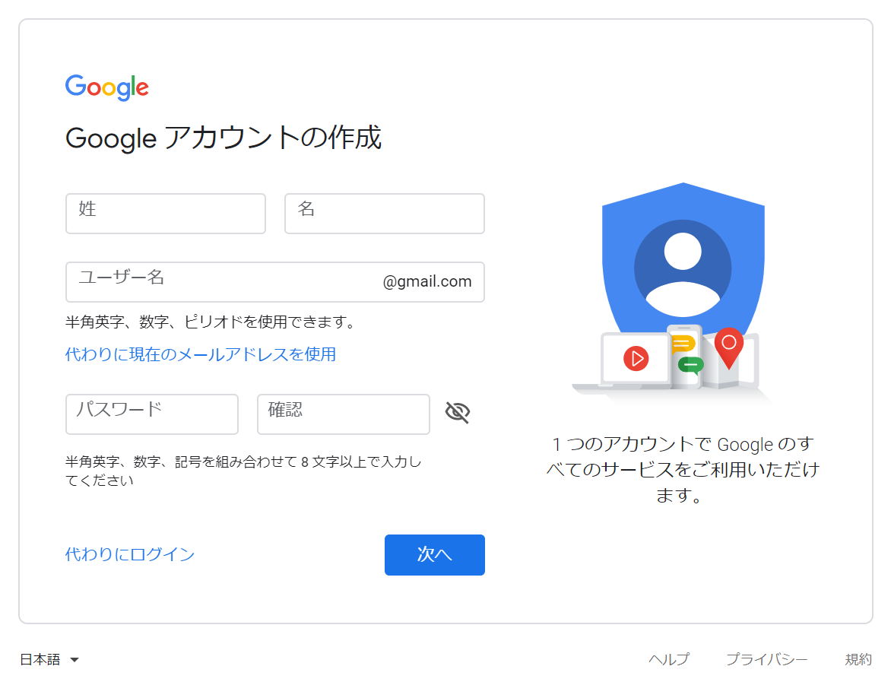
①「代わりに現在のメールアドレスを使用」をクリック

②会社ドメインのメールアドレス（@kddi.comなど）を入力
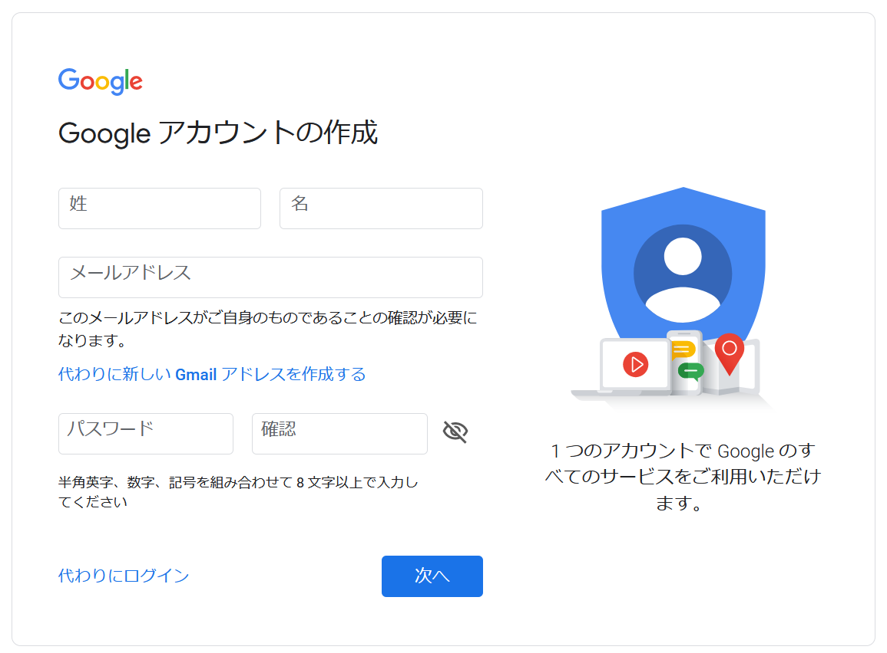

③パスワードを設定

③. ②で入力した業務用個人メールアドレスに届いたメールを確認し、リンクをクリックしてアカウント作成を完了させます。

(2). 2段階認証プロセスの有効化

①．以下URLから2段階認証プロセス設定画面に進む。
https://myaccount.google.com/security
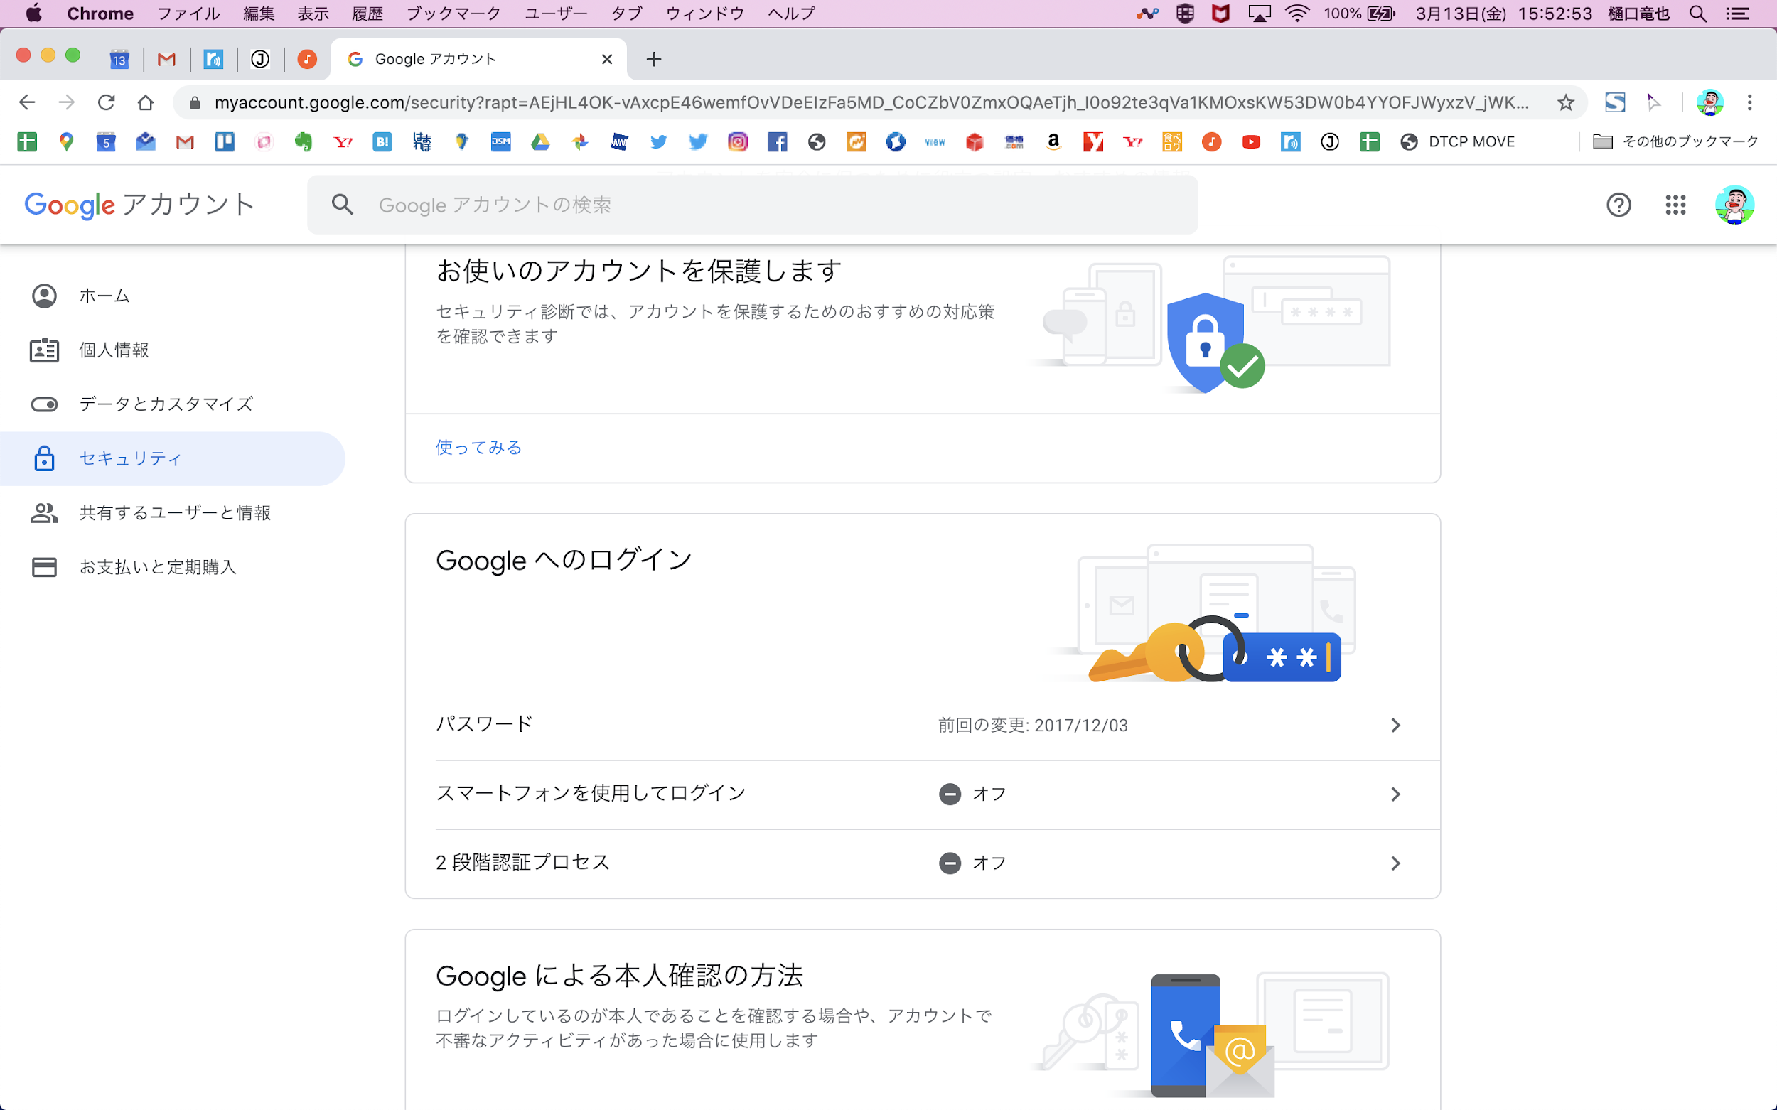

②．以下URLを参考に、2段階認証プロセスを有効にする。
https://support.google.com/accounts/answer/185839?co=GENIE.Platform%3DDesktop&hl=ja

③．2段階認証プロセスが有効になったことを確認する。
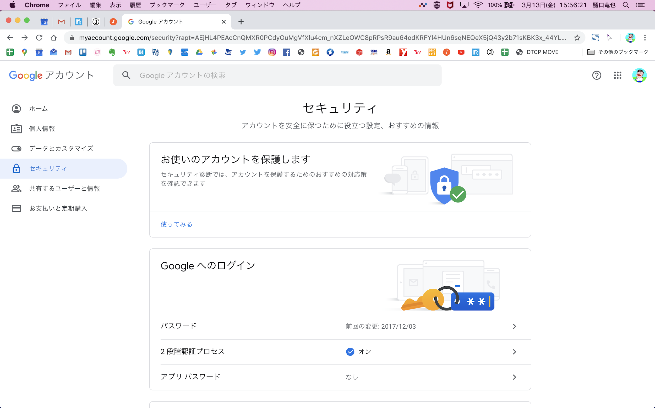

以上でGoogleアカウントの作成は完了です。
引き続き、事務局への権限付与依頼をお願いします。共有サーバ上に依頼表（GA権限設定管理表.xls）がありますので、格納場所を各サービスのGAご担当者にご確認の上、ご記入ください。事務局への連絡は不要です。
＊バリュー事業本部以外の方におかれましては、権限付与希望の旨、事務局までご連絡ください。
＊他社様におかれましては、KDDIのサービス担当者を通してご申請ください。

